상품제안서
하드양장 사출형 (HS-164-01) | 상품코드: S22379

 |  |  |  |  |  |  | 02-713-8555 | www.synergygift.co.kr
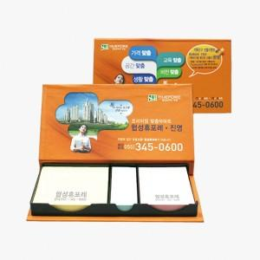 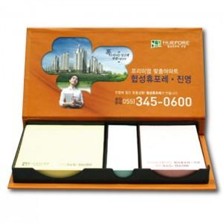 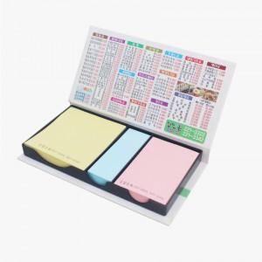

【상세/제작정보】

【인쇄/포장옵션】 | 표지컬러 내지먹1도 / 비규격미포장

【공급단가】 | 수량 | 100~ | 300~ | 500~ | 1,000~ | 3,000~
*VAT별도 | 단가 | 3,510원 | 2,490원 | 2,020원 | 1,930원 | 1,840원

【상품 URL】 | https://www.synergygift.co.kr:443/src/goods_detail.php?gdno=22379

